탐험 지원금 이용방법
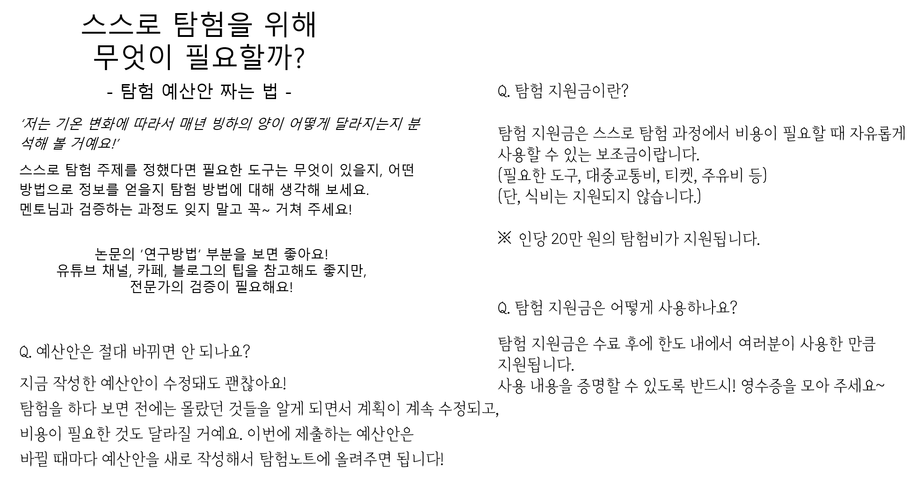

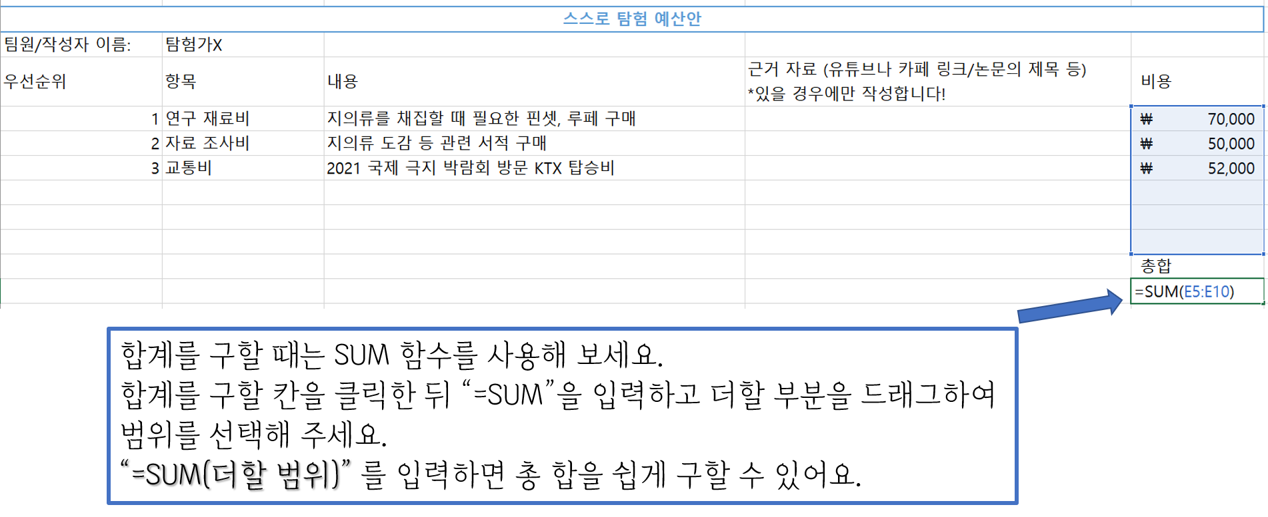

스스로 탐험 예산안___미생물 분야 송병현

우선 순위 | 항목 | 내용 | 근거 자료 | 비용
1 | 연구재료비 | 지의류 채집에 필요한 핀셋, 장갑, 와이어백 등과 실험에 필요한 각종 용액 구입 |  | ₩100,000
2 | 자료조사비 | 연구에 필요한 도서 구입 및 논문 조회료 |  | ₩50,000
3 | 교통비 | 지의류 채집을 위해 여러 지역 이동에 따른 교통비 |  | ₩50,000

 |  |  |  | 총합 \200,000

